行政事業レビューシート
 |  |  |  |  |  |  |  |  |  |  |  |  |  |  |  | 事業番号 |  |  |  | 2022 |  |  |  | - | 厚労 |  |  |  | - | 21 |  |  | - | 0867 |  | - | 00
令和4年度行政事業レビューシート |  |  |  |  |  |  |  |  |  |  |  |  |  |  |  |  |  |  |  |  |  |  |  | （ | 厚生労働省 |  |  |  |  |  |  |  |  |  |  |  |  | ）
事業名 |  |  |  |  | 障害福祉分野のICT導入モデル事業 |  |  |  |  |  |  |  |  |  |  |  | 担当部局庁 |  |  |  | 社会・援護局障害保健福祉部 |  |  |  |  |  |  |  |  |  |  | 作成責任者
事業開始年度 |  |  |  |  | 令和元年度 |  |  |  |  |  | 事業終了 （予定）年度 |  |  | 終了予定なし |  |  | 担当課室 |  |  |  | 障害福祉課 |  |  |  |  |  |  |  |  |  |  | 津曲共和
会計区分 |  |  |  |  | 一般会計
根拠法令 （具体的な 条項も記載） |  |  |  |  | - |  |  |  |  |  |  |  |  |  |  |  | 関係する 計画、通知等 |  |  |  | 障害福祉分野のICT導入モデル事業の実施について
主要政策・施策 |  |  |  |  | - |  |  |  |  |  |  |  |  |  |  |  | 主要経費 |  |  |  | その他の事項経費
事業の目的 （目指す姿を簡潔に。3行程度以内） |  |  |  |  | 新型コロナウイルスの感染拡大の防止等に加え、障害福祉分野におけるICTの活用により障害福祉サービス事業所等における生産性向上を推進するため、障害福祉サービス事業者等がICTを導入する際の経費を支援し、ICTの活用モデルを構築することを目的とする。
事業概要 （5行程度以内。別添可） |  |  |  |  | ○ＩＣＴ機器の活用による濃厚接触の予防など新型コロナウイルスの感染拡大を防止し、あわせて生産性向上の取組を促進するため、障害福祉サービス事業所等における ICT導入に係る経費を助成する。 ○モデル事業所においては、 ICT導入による感染拡大防止や生産性向上の取組を実践し、その効果を測定・検証のうえ国に報告する。 【実施主体】都道府県・指定都市・中核市 【実施対象】 障害福祉サービス等の指定を受けている施設・事業所 【補助割合】 国２／３ 都道府県・指定都市・中核市１／３
実施方法 |  |  |  |  | 補助
予算額・ 執行額 （単位:百万円） |  |  |  |  |  |  |  |  |  |  |  |  | 令和元年度 |  | 令和2年度 |  |  |  |  | 令和3年度 |  |  |  |  |  | 令和4年度 |  |  |  |  |  |  | 令和5年度要求
 |  |  |  |  | 予算の状況 |  | 当初予算 |  |  |  |  |  | - |  | - |  |  |  |  | - |  |  |  |  |  | - |  |  |  |  |  |  | 254
 |  |  |  |  |  |  | 補正予算 |  |  |  |  |  | 202 |  | 731 |  |  |  |  | 456 |  |  |  |  |  | -
 |  |  |  |  |  |  | 前年度から繰越し |  |  |  |  |  | - |  | 175 |  |  |  |  | 241 |  |  |  |  |  | 257
 |  |  |  |  |  |  | 翌年度へ繰越し |  |  |  |  |  | ▲ 175 |  | ▲ 102 |  |  |  |  | ▲ 257 |  |  |  |  |  | -
 |  |  |  |  |  |  | 予備費等 |  |  |  |  |  | - |  | - |  |  |  |  | ▲ 1 |  |  |  |  |  | -
 |  |  |  |  |  |  | 計 |  |  |  |  |  | 27 |  | 804 |  |  |  |  | 439 |  |  |  |  |  | 257 |  |  |  |  |  |  | 254
 |  |  |  |  | 執行額 |  |  |  |  |  |  |  | 27 |  | 546 |  |  |  |  | 313
 |  |  |  |  | 執行率（％） |  |  |  |  |  |  |  | 100% |  | 68% |  |  |  |  | 71%
 |  |  |  |  | 当初予算＋補正予算に対する執行額の割合（％） |  |  |  |  |  |  |  | 13% |  | 75% |  |  |  |  | 69%
令和4・5年度 予算内訳 （単位：百万円） |  |  |  |  | 歳出予算目 |  |  |  |  |  |  |  | 令和4年度当初予算 |  | 令和5年度要求 |  |  |  |  | 主な増減理由
 |  |  |  |  | 障害者総合支援事業費補助金 |  |  |  |  |  |  |  | - |  | 254

 |  |  |  |  | 計 |  |  |  |  |  |  |  | - |  | 254
活動内容 （アクティビティ） |  |  |  |  | 都道府県・指定都市・中核市を対象に、障害福祉サービス事業所等における ICT 導入に係る経費を助成する。
活動目標及び 活動実績 （アウトプット） |  |  |  |  | 活動目標 |  |  |  |  |  |  |  | 活動指標 |  |  |  |  | 単位 |  |  | 令和元年度 |  |  | 令和2年度 |  |  |  | 令和3年度 |  |  |  | 4年度 活動見込 |  |  | 5年度 活動見込
 |  |  |  |  | 生産性向上を図るため、施設・事業所へICTを導入する。 |  |  |  |  |  |  |  | ICTを導入した施設・事業所数 |  |  |  | 活動実績 | - |  |  | - |  |  | 588 |  |  |  | 1,094 |  |  |  | - |  |  | 370
 |  |  |  |  |  |  |  |  |  |  |  |  |  |  |  |  | 当初見込み | - |  |  | - |  |  | 600 |  |  |  | 672 |  |  |  | - |  |  | -
単位当たり コスト |  |  |  |  | 算出根拠 |  |  |  |  |  |  |  |  |  |  |  |  | 単位 |  |  | 令和元年度 |  |  | 令和2年度 |  |  |  | 令和3年度 |  |  |  | 4年度活動見込
 |  |  |  |  | 執行額（X：千円）／ICTを導入した施設・事業所数（Y) |  |  |  |  |  |  |  |  |  |  |  | 単位当たり コスト | 千円 |  |  | - |  |  | 928 |  |  |  | 286 |  |  |  | -
 |  |  |  |  |  |  |  |  |  |  |  |  |  |  |  |  | 計算式 | X/Y |  |  | - |  |  | 545,596／588 |  |  |  | 312,962/1,094 |  |  |  | -

定量的な成果目標の設定が困難な場合 | 定量的な目標が設定できない理由及び定性的な成果目標 |  |  |  | 定量的な目標が設定できない理由 |  |  |  |  |  |  |  |  |  |  |  |  | 定性的な成果目標と令和元年～令和3年度の達成状況・実績

 |  |  |  |  | 本事業は、障害福祉サービス事業所におけるICTの導入による生産性向上を目的としているため、定量的な目標を設定することは困難。 |  |  |  |  |  |  |  |  |  |  |  |  | ICT導入により、障害福祉サービス事業所の生産性向上や新型コロナウイルス感染拡大防止を促進する。

 | 事業の妥当性を検証するための代替的な達成目標及び実績 |  |  |  | 代替目標 |  |  |  |  |  |  |  | 代替指標 |  |  |  |  | 単位 |  |  | 令和元年度 |  |  | 令和2年度 |  |  |  | 令和3年度 |  |  |  | 中間目標 |  |  | 目標最終年度
 |  |  |  |  |  |  |  |  |  |  |  |  |  |  |  |  |  |  |  |  |  |  |  |  |  |  |  |  |  |  |  | - |  | 年度 | - |  | 年度
 |  |  |  |  | 生産性向上を図るため、施設・事業所へICTを導入する。 |  |  |  |  |  |  |  | ICTを導入した施設・事業所数 |  |  |  | 実績 | - |  |  | - |  |  | 588 |  |  |  | 1,094 |  |  |  | - |  |  | -
 |  |  |  |  |  |  |  |  |  |  |  |  |  |  |  |  | 目標値 | - |  |  | - |  |  | 600 |  |  |  | 672 |  |  |  | - |  |  | -
 |  |  |  |  |  |  |  |  |  |  |  |  |  |  |  |  | 達成度 | ％ |  |  | - |  |  | 98 |  |  |  | 61 |  |  |  | - |  |  | -
成果目標及び成果実績（アウトカム）欄についてさらに記載が必要な場合はチェックの上【別紙１】に記載 |  |  |  |  |  |  |  |  |  |  |  |  |  |  |  |  |  |  |  |  |  |  |  |  |  |  |  |  |  | チェック
政策評価、新経済・財政再生計画との関係 |  | 政策評価 | 政策 |  | 必要な保健福祉サービスが的確に提供される体制を整備し、障害者の地域における生活を総合的に支援すること （ 施策大目標１ ）
 |  |  | 施策 |  | 障害者の地域における生活を総合的に支援するため、障害者の生活の場、働く場や地域における支援体制を整備すること（施策目標Ⅸ－１－１） |  |  |  |  |  |  |  |  |  | 政策評価書URL |  |  | https://www.mhlw.go.jp/wp/seisaku/hyouka/dl/r03_jizenbunseki/IX-1-1.pdf
 |  |  |  |  |  |  |  |  |  |  |  |  |  |  | 該当箇所 |  |  | p.7
事業所管部局による点検・改善
 |  | 項 目 |  |  |  |  |  |  |  |  |  |  |  |  |  |  |  |  |  | 評 価 |  | 評価に関する説明
国費投入の必要性 |  | 事業の目的は国民や社会のニーズを的確に反映しているか。 |  |  |  |  |  |  |  |  |  |  |  |  |  |  |  |  |  | ○ |  | 本事業は、障害福祉分野について、ICTを活用することによる生産性向上を図る取組みを推進している事業であるため、国民や社会のニーズを的確に反映している。
 |  | 地方自治体、民間等に委ねることができない事業なのか。 |  |  |  |  |  |  |  |  |  |  |  |  |  |  |  |  |  | ○ |  | 「デジタル田園都市国家構想」の関連施策に位置付けられており、国費による補助の実施が必要である。
 |  | 政策目的の達成手段として必要かつ適切な事業か。政策体系の中で優先度の高い事業か。 |  |  |  |  |  |  |  |  |  |  |  |  |  |  |  |  |  | ○ |  | 「デジタル田園都市国家構想」の関連施策に位置付けられており、効果検証も含め着実に取組みを進めていく必要がある事業である。
事業の効率性 |  | 競争性が確保されているなど支出先の選定は妥当か。 |  |  |  |  |  |  |  |  |  |  |  |  |  |  |  |  |  | ‐ |  | -
 |  |  | 一般競争契約、指名競争契約又は随意契約（企画競争）による支出のうち、一者応札又は一者応募となったものはないか。 |  |  |  |  |  |  |  |  |  |  |  |  |  |  |  |  | 無
 |  |  | 競争性のない随意契約となったものはないか。 |  |  |  |  |  |  |  |  |  |  |  |  |  |  |  |  | 無
 |  | 受益者との負担関係は妥当であるか。 |  |  |  |  |  |  |  |  |  |  |  |  |  |  |  |  |  | ‐ |  | -
 |  | 単位当たりコスト等の水準は妥当か。 |  |  |  |  |  |  |  |  |  |  |  |  |  |  |  |  |  | ‐ |  | -
 |  | 資金の流れの中間段階での支出は合理的なものとなっているか。 |  |  |  |  |  |  |  |  |  |  |  |  |  |  |  |  |  | ‐ |  | -
 |  | 費目・使途が事業目的に即し真に必要なものに限定されているか。 |  |  |  |  |  |  |  |  |  |  |  |  |  |  |  |  |  | ○ |  | 事業計画書において、導入を予定する機器の内容や台数について、審査を行っている。
 |  | 不用率が大きい場合、その理由は妥当か。（理由を右に記載） |  |  |  |  |  |  |  |  |  |  |  |  |  |  |  |  |  | ‐
 |  | 繰越額が大きい場合、その理由は妥当か。（理由を右に記載） |  |  |  |  |  |  |  |  |  |  |  |  |  |  |  |  |  | ‐
 |  | その他コスト削減や効率化に向けた工夫は行われているか。 |  |  |  |  |  |  |  |  |  |  |  |  |  |  |  |  |  | ‐
事業の有効性 |  | 成果実績は成果目標に見合ったものとなっているか。 |  |  |  |  |  |  |  |  |  |  |  |  |  |  |  |  |  | ○ |  | 成果目標を上回る実績であり、着実に導入が進展している。
 |  | 事業実施に当たって他の手段・方法等が考えられる場合、それと比較してより効果的あるいは低コストで実施できているか。 |  |  |  |  |  |  |  |  |  |  |  |  |  |  |  |  |  | ‐ |  | -
 |  | 活動実績は見込みに見合ったものであるか。 |  |  |  |  |  |  |  |  |  |  |  |  |  |  |  |  |  | ○ |  | 導入機器の精査等の知見が積み重なったことから、当初見込みよりも多い自治体に対し、助成を行うことができた。
 |  | 整備された施設や成果物は十分に活用されているか。 |  |  |  |  |  |  |  |  |  |  |  |  |  |  |  |  |  | ○ |  | 実績報告書において、導入の好事例を整理するなど本事業により得た成果の地方自治体への横展開を進めている。
点検・改善結果 |  | 点検結果 |  |  | 障害福祉分野においてICTを導入することで、障害福祉現場の業務効率化や職員の業務負担軽減を推進するとともに、新型コロナウイルス感染拡大防止を促進するため、引き続き自治体への支援を行う必要がある。
 |  | 改善の 方向性 |  |  | 事業の効果が十分に発揮できるよう、引き続き必要な予算額を確保し適正な執行に努める。
外部有識者の所見
点検対象外
行政事業レビュー推進チームの所見
現状通り |  |  |  | ICT 活用による生産性向上の取組を促進するため、引き続き必要な予算額を確保し、適正な執行に努めること。
所見を踏まえた改善点/概算要求における反映状況
現状通り |  |  |  | 引き続き必要な予算額を確保し、適正な執行に努める。
備考

関連する過去のレビューシートの事業番号
令和元年度 |  |  | 厚生労働省 |  |  | - | 新32 |  | - | 0045
令和2年度 |  |  | 厚生労働省 |  |  |  |  |  |  | 0797
令和3年度 |  |  | 2021 |  | 厚労 |  |  | 20 |  | 0870 |  | 00
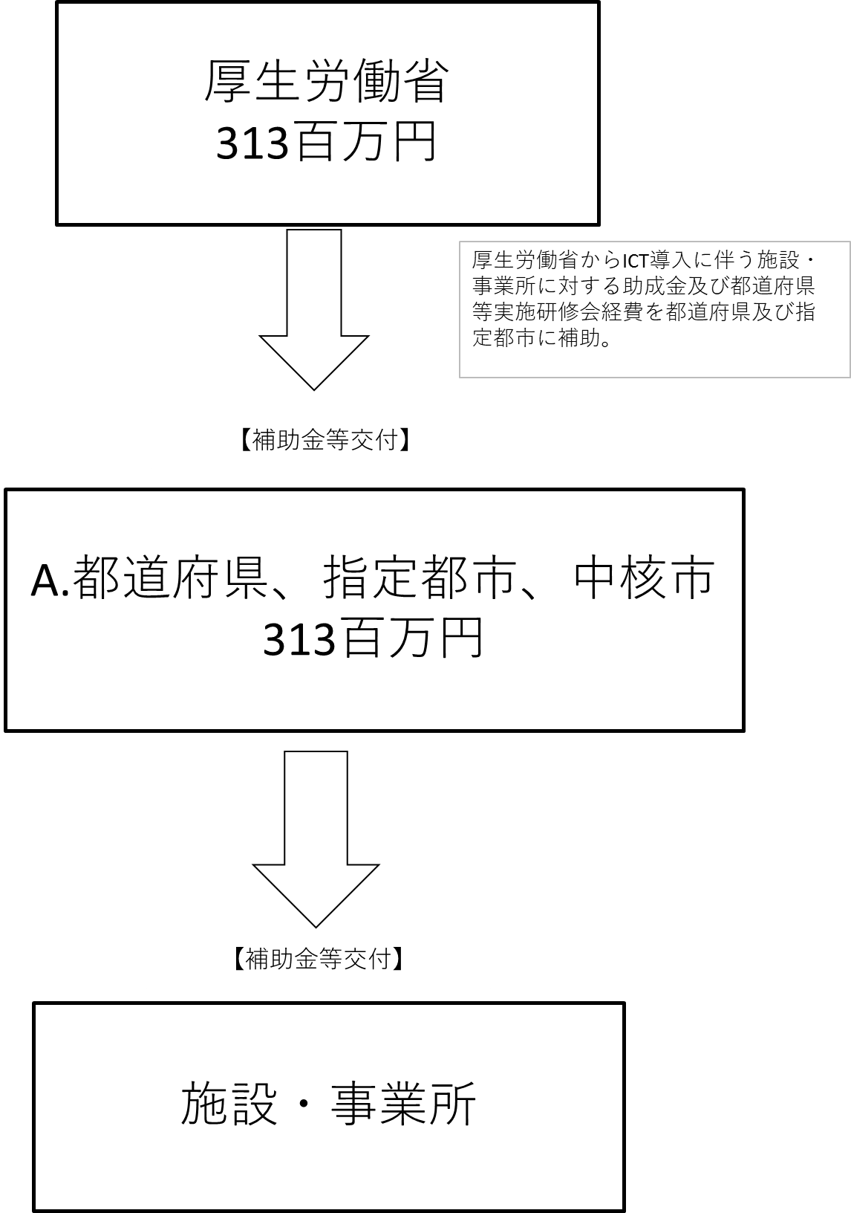
資金の流れ （資金の受け取り先が何を行っているかについて補足する） （単位：百万円） |  |  |  |  | ※令和3年度実績を記入。執行実績がない新規事業、新規要求事業については現時点で予定やイメージを記入。

費目・使途 （「資金の流れ」においてブロックごとに最大の金額が支出されている者について記載する。費目と使途の双方で実情が分かるように記載） |  |  |  |  | 福岡市
 |  |  |  |  | 費 目 |  |  |  |  | 使 途 |  |  |  |  |  |  | 金 額 (百万円） |  | 費 目 |  |  |  | 使 途 |  |  |  |  |  |  |  |  |  |  |  | 金 額 (百万円）
 |  |  |  |  | 補助金 |  |  |  |  | 障害福祉分野のICT導入モデル事業への財政支援 |  |  |  |  |  |  | 41
 |  |  |  |  | 計 |  |  |  |  |  |  |  |  |  |  |  | 41 |  | 計 |  |  |  |  |  |  |  |  |  |  |  |  |  |  |  | 0

 | 支出先上位１０者リスト
 | A.
 |  | 支 出 先 |  |  |  |  |  | 法 人 番 号 |  |  |  |  | 業 務 概 要 |  |  |  | 支 出 額 （百万円） |  | 契約方式等 |  |  |  | 入札者数 （応募者数） |  |  |  | 落札率 |  |  |  | 一者応札・一者応募又は 競争性のない随意契約となった 理由及び改善策 （支出額10億円以上）
1 |  | 福岡市 |  |  |  |  |  | 3000020401307 |  |  |  |  | 障害福祉分野のICT導入モデル事業 |  |  |  | 41 |  | 補助金等交付 |  |  |  | - |  |  |  | - |  |  |  | -
2 |  | 佐賀県 |  |  |  |  |  | 1000020410004 |  |  |  |  | 障害福祉分野のICT導入モデル事業 |  |  |  | 31 |  | 補助金等交付 |  |  |  | - |  |  |  | - |  |  |  | -
3 |  | 京都府 |  |  |  |  |  | 2000020260002 |  |  |  |  | 障害福祉分野のICT導入モデル事業 |  |  |  | 31 |  | 補助金等交付 |  |  |  | - |  |  |  | - |  |  |  | -
4 |  | 福岡県 |  |  |  |  |  | 6000020400009 |  |  |  |  | 障害福祉分野のICT導入モデル事業 |  |  |  | 30 |  | 補助金等交付 |  |  |  | - |  |  |  | - |  |  |  | -
5 |  | 仙台市 |  |  |  |  |  | 8000020041009 |  |  |  |  | 障害福祉分野のICT導入モデル事業 |  |  |  | 28 |  | 補助金等交付 |  |  |  | - |  |  |  | - |  |  |  | -
6 |  | 宇都宮市 |  |  |  |  |  | 7000020092011 |  |  |  |  | 障害福祉分野のICT導入モデル事業 |  |  |  | 24 |  | 補助金等交付 |  |  |  | - |  |  |  | - |  |  |  | -
7 |  | 兵庫県 |  |  |  |  |  | 8000020280003 |  |  |  |  | 障害福祉分野のICT導入モデル事業 |  |  |  | 21 |  | 補助金等交付 |  |  |  | - |  |  |  | - |  |  |  | -
8 |  | 大分市 |  |  |  |  |  | 4000020442011 |  |  |  |  | 障害福祉分野のICT導入モデル事業 |  |  |  | 21 |  | 補助金等交付 |  |  |  | - |  |  |  | - |  |  |  | -
9 |  | 岐阜県 |  |  |  |  |  | 4000020210005 |  |  |  |  | 障害福祉分野のICT導入モデル事業 |  |  |  | 21 |  | 補助金等交付 |  |  |  | - |  |  |  | - |  |  |  | -
10 |  | 久留米市 |  |  |  |  |  | 8000020402036 |  |  |  |  | 障害福祉分野のICT導入モデル事業 |  |  |  | 18 |  | 補助金等交付 |  |  |  | - |  |  |  | - |  |  |  | -

